記入のしかた
太枠内は必ずご記入ください。発表内容一覧表にコピペされます。
 |  | アイテム交換会エントリーシート
 |  | 実施日： | 2019-01-17 | 時間： | 9:30～12:00 |  | 会場： | フクシア
No | 発表時間（分） | 分類 | タイトルまたはアイテム名 |  | 提案者 | 概 要
 | 20 | 体験出前 | モーターと発電機 |  | 探検太郎 | DAISOのプラレールのモーターを使って、 モーターと発電機の原理に迫る
およその発表時間を分単位で記入
ここをクリックし、▼をクリックして、表示されるプルダウンメニューから選びます。
この欄内の改行には、ALT＋ENTERを押します。
「挿入→画像」で画像や図を貼ることもできます。サイズは320×240ぐらいが手頃。
 | 詳細説明 （別紙も可） |  | 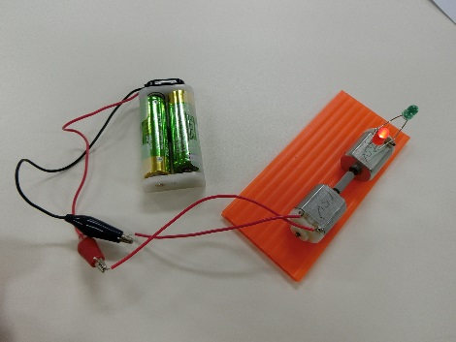 ・DAISOのプラレール3台を分解し、モーターを取り出す。 ・1台は「発電機駆動用」のモーター。 ・1台は発電機用として、LED2個を逆相に接続。 ・駆動用モーターと発電用モーターをジョイントし、回転させる。 ・3台目は、分解して構造を調べる。 ・ローターの整流子と巻き線の接続の観察がキー。 ・どうしてモーター（3極）が回るか？ ・直流発電をするのは、なぜ？
 | 主な材料 （削除可） |  | 部品名 | 材料 | 仕様 | 入手先 | 材料費 | 数量 | 備考
 |  |  | プラレール | モーター |  | DAISO | 108 | 3
 |  |  | LED | 赤と緑 | 1.5～1.8V
 |  |  | ベース | プラ段
 |  |  | ジョイント | 網戸ゴム | Φ３．５
この欄と下の欄は必要に応じて改変して構いません。削除して上の説明欄を拡大してもOK。
 |  |  | 両面テープ |  | 厚手

 | 必要な工具等 （削除可） |  | ラジオペンチ
 |  |  | 時計ドライバー（一番小さいマイナス）

 | 体験塾等を想定した所要時間 |  | ２時間 | 完成度（体験塾の場合・５段階） | 4 | 備考・参考書等
体験塾のシナリオの場合、その完成度を５段階の数字で書きます。空欄可。
資料としての印刷範囲はここまでです。
 |  | 分類のリスト
 |  | 体験出前 | 体験塾・出前用の工作物やシナリオの検討
 |  | 簡単工作 | かんたん工作の工作物の提案
 |  | 技術改良 | 工作技術や製作工程の改良に関する提案
 |  | おもしろ | 興味深いおもちゃやおもしろ実験の紹介
左上の「分類」欄の内容です。
 |  | アイデア | 新しいアイデアの紹介（思いつき程度で可）
 |  | 情報提供 | 他団体やネット等から得た有用情報の共有
 |  | 材料提供 | 手元に余っている工作材料等の提供
 |  | その他 | 会の運営上の提案など、上記以外の内容

